Minmap
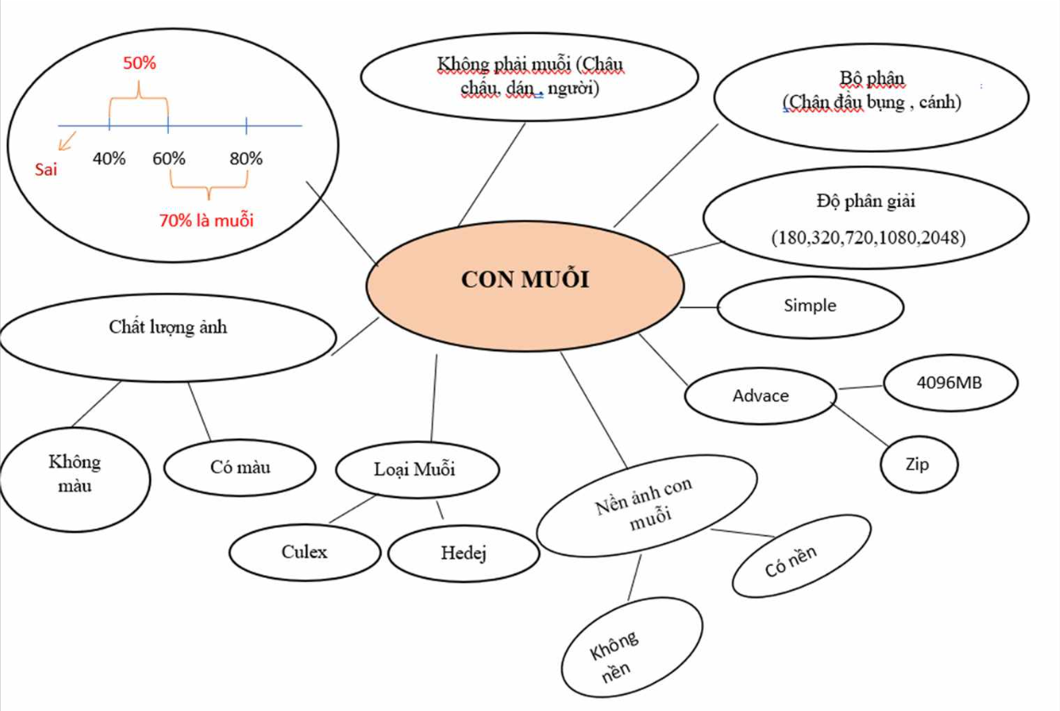

Defect List
Defect ID | Title | Screen | Steps | Image | Exepect Result | Actual Result | Priority | Serveriry | Date | Owner | Assign to | Build | TC'ID
1 | Lỗi khi up ảnh hình con muỗi culex | Mosquito detector | s1.Đăng nhập vào ứng dụng con muỗi s2.Chọn ảnh Muỗi culex s3.Upload ảnh con muỗi |  | s3.Hiển Thị Kết quả con muỗi culex với độ tin cậy cao | s3.Hiển thị thông báo lỗi cho ra kết quả không phải muỗi | IMMEDIATELY | MEDIUM | 17/05/2024 | Diem | Win 10 2023 | Buil1.0
2 | Kiểm tra khi up ảnh chân con muỗi Aedes | Mosquito detector | s1.Đăng nhập s2.Chọn tệp ảnh chân con Muỗi Aedes s3.Upload lên | 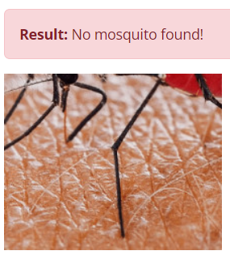 | s3.Hiển Thị Kết quả con muỗi Aedex với độ tin cậy thấp | s3.Hiển thị thông báo " No mosquito found!" | IMMEDIATELY | MEDIUM | 17/05/2024 | Diem | Win 10 2023 | Buil1.0
3 | Kiểm tra khi up ảnh chân con muỗi Culex | Mosquito detector | s1.Đăng nhập s2.Chọn tệp ảnh chân con Muỗi Culex s3.Upload lên | 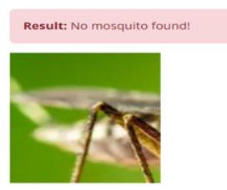 | s3.Hiển Thị Kết quả con muỗi culex với độ tin cậy thấp | s3.Hiển thị thông báo " No mosquito found!" | IMMEDIATELY | MEDIUM | 17/05/2024 | Diem | Win 10 2023 | Buil1.0
4 | Kiểm tra khi up ảnh đầu con muỗi Culex | Mosquito detector | s1.Đăng nhập s2.Chọn tệp ảnh đầu con Muỗi Culex s3.Upload lên | 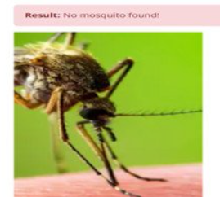 | s3.Hiển Thị Kết quả con muỗi culex với độ tin cậy thấp | s3.Hiển thị thông báo " No mosquito found!" | IMMEDIATELY | MEDIUM | 17/05/2024 | Diem | Win 10 2023 | Buil1.0
5 | Kiểm tra khi up ảnh đầu con muỗi Anophen | Mosquito detector | s1.Đăng nhập s2.Chọn tệp ảnh đầu con Muỗi Anophen s3.Upload lên | 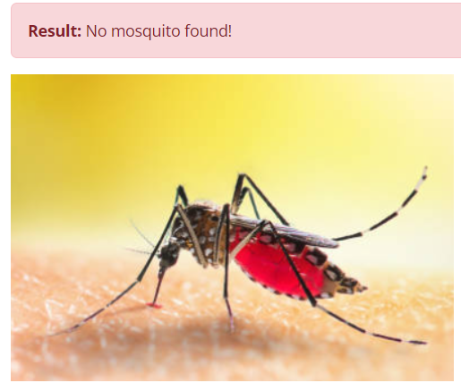 | s3.Hiển Thị Kết quả con muỗi Anophen với độ tin cậy cao | s3.Hiển thị thông báo " No mosquito found!" | IMMEDIATELY | MEDIUM | 17/05/2024 | Diem | Win 10 2023 | Buil1.0
6 | Kiểm tra khi up ảnh đầu con muỗi Aedes | Mosquito detector | s1.Đăng nhập s2.Chọn tệp ảnh đầu con Muỗi Aedes s3.Upload lên | 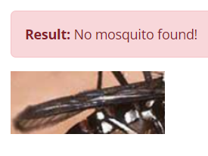 | s3.Hiển Thị Kết quả con muỗi Aedes với độ tin cậy cao | s3.Hiển thị thông báo " No mosquito found!" | IMMEDIATELY | MEDIUM | 17/05/2024 | Diem | Win 10 2023 | Buil1.0
7 | Lỗi khi up ảnh hình con ong | Mosquito detector | s1.Đăng nhập s2.Chọn tệp ảnh con ong s3.Upload lên | 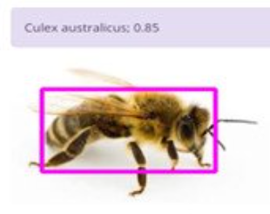 | s3.Hiển thị thông báo " No mosquito found!" | s3.Hiển Thị Kết quả con ong với độ tin cậy cao | IMMEDIATELY | MEDIUM | 17/05/2024 | Diem | Win 10 2023 | Buil1.0
8 | Lỗi khi up ảnh con muỗi hoạt hình | Mosquito detector | s1.Đăng nhập s2.Chọn tệp ảnh con muỗi hoạt hình s3.Upload lên |  | s3.Hiển thị thông báo " No mosquito found!" | s3.Hiển Thị Kết quả con muỗi hoạt hình với độ tin cậy cao | IMMEDIATELY | MEDIUM | 17/05/2024 | Diem | Win 10 2023 | Buil1.0
9 | Kiểm tra khi up ảnh con Muỗi Anophen màu khác | Mosquito detector | s1. đăng nhập s2. vào ứng dụng Con Muỗi s3. chọn ảnh Muỗi Anophen màu xanh và upload | 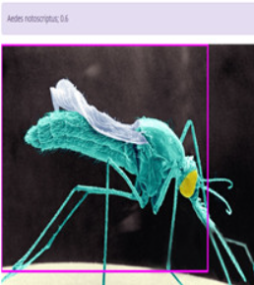 | s3. Hiển thị kết quả Con Muỗi Aedex với độ tin cậy cao | s3. Cho ra kết quả Muỗi Aedex với độ tin cậy thấp | IMMEDIATELY | MEDIUM | 17/05/2024 | Diem | Win 10 2023 | Buil1.0
10 | Kiểm tra hiệu suất khi có 30 người cùng truy cập vào ứng dụng con Muỗi Mostique detecter | Mosquito detector | s1. đăng nhập s2. 30 người cùng vào ứng dụng con Muỗi và sử dụng |  | s3. Hiệu suất sử dụng ổn định, upload hình ảnh và sử dụng không bị đơ | s3. Khi up load ảnh bị đơ và không hiện ra hình ảnh và kết quả loài Muỗi | IMMEDIATELY | MEDIUM | 17/05/2024 | Diem | Win 10 2023 | Buil1.0
11 | Kiểm tra lỗi khi tải ảnh người lên | Mosquito detector | s1. Đăng Nhập s2. Nhấn Vào Mosquito detector s3. Chọn tệp s4.Tải ảnh lên |  | s4.Hiển thị câu thông báo : No mosquito found! | s4.Màn hình bị văng ra | IMMEDIATELY | MEDIUM | 17/05/2024 | Diem | Win 10 2023 | Buil1.0
12 | Kiểm tra lỗi khi tải ảnh con muỗi không màu | Mosquito detector | s1. Đăng Nhập s2. Nhấn Vào Mosquito detector s3. Chọn tệp s4.Tải ảnh lên | 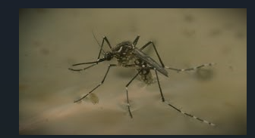 | s4.Hiển thị tên con muỗi và độ tin cây thấp | s4.Màn hình bị văng ra | IMMEDIATELY | MEDIUM | 17/05/2024 | Diem | Win 10 2023 | Buil1.0
13 | Lỗi khi tải hai ảnh con muỗi | Mosquito detector | s1. Đăng Nhập s2. Nhấn Vào Mosquito detector s3. Chọn tệp s4.Tải ảnh lên |  | s4.Hiển thị tên hai con muỗi và độ tin cây thấp của hai con | s4.Hiển thị tên con muỗi và độ tin cậy :" Ades notoscriptus : 0.39" | IMMEDIATELY | MEDIUM | 17/05/2024 | Diem | Win 10 2023 | Buil1.0
14 | Upload file ảnh con muỗi trên mobile chương trình không nhận file | Mosquito detector | s1. Đăng Nhập s2. Nhấn Vào Mosquito detector s3. Chọn tệp s4.Tải ảnh lên |  | s4.Màn hình hiển thị "List of images…." | s4."Hiển thị Kết quả thành bảng ","Aedes camptorhynchus 95% Aedes camptorhynchus 88% Culex annulirostris 73% Culex quinquefasciatus 65%" | IMMEDIATELY | MEDIUM | 17/05/2024 | Diem | Win 10 2023 | Buil1.0
15 | Kiểm tra lỗi khi tải ảnh bị mất đầu của con muỗi | predict_v0.6.4_416_300e_yolov8x.yaml | s1. Đăng Nhập s2. Nhấn Vào Mosquito detector s3. Chọn tệp s4.Tải ảnh lên |  | s4.Hiển thị tên con muỗi và độ tin cậy thấp | s4.Hiển thị thông báo : "No mosquito found!" | IMMEDIATELY | MEDIUM | 17/05/2024 | Diem | Win 10 2023 | Buil1.0
16 | Kiểm tra lỗi khi tải ảnh bị mất bụng của con muỗi | predict_v0.6.4_416_300e_yolov8x.yaml | s1. Đăng Nhập s2. Nhấn Vào Mosquito detector s3. Chọn tệp s4.Tải ảnh lên |  | s4.Hiển thị tên con muỗi và độ tin cậy thấp | s4.Hiển thị thông báo : "No mosquito found!" | IMMEDIATELY | MEDIUM | 17/05/2024 | Diem | Win 10 2023 | Buil1.0
17 | Kiểm tra lỗi khi tải ảnh bị mất chân của con muỗi | predict_v0.6.4_416_300e_yolov8x.yaml | s1. Đăng Nhập s2. Nhấn Vào Mosquito detector s3. Chọn tệp s4.Tải ảnh lên |  | s4.Hiển thị tên con muỗi và độ tin cậy thấp | s4.Hiển thị thông báo : "No mosquito found!" | IMMEDIATELY | MEDIUM | 17/05/2024 | Diem | Win 10 2023 | Buil1.0
18 | Kiểm tra lỗi khi tải ảnh bị mất cánh của con muỗi | predict_v0.6.4_416_300e_yolov8x.yaml | s1. Đăng Nhập s2. Nhấn Vào Mosquito detector s3. Chọn tệp s4.Tải ảnh lên |  | s4.Màn hình hiển thị "List of images…." | s4.Hiển thị thông báo : "No mosquito found!" | IMMEDIATELY | MEDIUM | 17/05/2024 | Diem | Win 10 2023 | Buil1.0
19 | Kiểm tra lỗi khi tải ảnh con muỗi culex lên | predict_v0.6.4_416_300e_yolov8x.yaml | s1. Đăng Nhập s2. Nhấn Vào Mosquito detector s3. Chọn tệp s4.Tải ảnh lên | 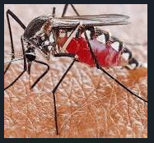 | s4.Hiển thị tên muỗi và độ tin cậy : 011_culex_quinquefasciatus; 0.86 | s4.Hiển thị tên muỗi và độ tin cậy : 011_culex_quinquefasciatus; 0.47 | IMMEDIATELY | MEDIUM | 17/05/2024 | Diem | Win 10 2023 | Buil1.0
20 | Kiểm tra lỗi khi tải ảnh con muỗi Aedes lên | predict_v0.6.4_416_300e_yolov8x.yaml | s1. Đăng Nhập s2. Nhấn Vào Mosquito detector s3. Chọn tệp s4.Tải ảnh lên |  | s4.Hiển thị tên con muỗi và độ tin cậy | s4.Màn hình văng ra
21 | Kiểm tra lỗi khi tải chân con muỗi | predict_v0.6.4_416_300e_yolov8x.yaml | s1. Đăng Nhập s2. Nhấn Vào Mosquito detector s3. Chọn tệp s4.Tải ảnh lên |  | s4.Hiển thị tên con muỗi và độ tin cậy | s4.Hiển thị thông báo : "No mosquito found!"
22 | Kiểm tra lỗi khi tải cánh con muỗi | predict_v0.6.4_416_300e_yolov8x.yaml | s1. Đăng Nhập s2. Nhấn Vào Mosquito detector s3. Chọn tệp s4.Tải ảnh lên |  | s4.Hiển thị tên con muỗi và độ tin cậy | s4.Hiển thị thông báo : "No mosquito found!"
23 | Kiểm tra lỗi khi tải hai ảnh con muỗi khác nhau | predict_v0.6.4_416_300e_yolov8x.yaml | s1. Đăng Nhập s2. Nhấn Vào Mosquito detector s3. Chọn tệp s4.Tải ảnh lên |  | s4.Hiển thị tên hai con muỗi và độ tin cây thấp của hai con | s4.Màn hình bị văng ra
24 | Kiểm tra lỗi khi tải anh con ong lên | predict_v0.6.4_416_300e_yolov8x.yaml | s1. Đăng Nhập s2. Nhấn Vào Mosquito detector s3. Chọn tệp s4.Tải ảnh lên |  | s4.Hiển thị câu thông báo : "No mosquito found!" | s4.Hiển thị tên con muỗi và độ tin cậy :" 005_anopheles_annulipes; 0.87
25 | Kiểm tra lỗi khi tải bụng con muỗi | predict_v0.6.4_416_300e_yolov8x.yaml | s1. Đăng Nhập s2. Nhấn Vào Mosquito detector s3. Chọn tệp s4.Tải ảnh lên |  | s4.Hiển thị tên con muỗi và độ tin cậy | s4.Hiển thị thông báo : "No mosquito found!"
26 | Kiểm tra lỗi khi đầu bụng con muỗi | predict_v0.6.4_416_300e_yolov8x.yaml | s1. Đăng Nhập s2. Nhấn Vào Mosquito detector s3. Chọn tệp s4.Tải ảnh lên |  | s4.Hiển thị tên con muỗi và độ tin cậy | s4.Hiển thị thông báo : "No mosquito found!"
27 | Kiểm tra lỗi khi tải ảnh con muỗi culex lên | predict_v0.6.4_416_300e_yolov9e.yaml | s1. Đăng Nhập s2. Nhấn Vào Mosquito detector s3. Chọn tệp s4.Tải ảnh lên |  | s4.Hiển thị tên con muỗi và độ tin cậy | s4.Hiển thị thông báo : "No mosquito found!"
28 | Kiểm tra lỗi khi tải ảnh con muỗi Aedes lên | predict_v0.6.4_416_300e_yolov9e.yaml | s1. Đăng Nhập s2. Nhấn Vào Mosquito detector s3. Chọn tệp s4.Tải ảnh lên |  | s4.Hiển thị tên con muỗi và độ tin cậy cao | s4.Hiển thị tên muỗi và độ tin cây : "000_aedes_camptorhynchus; 0.39"
29 | Kiểm tra lỗi khi tải chân con muỗi | predict_v0.6.4_416_300e_yolov9e.yaml | s1. Đăng Nhập s2. Nhấn Vào Mosquito detector s3. Chọn tệp s4.Tải ảnh lên |  | s4.Hiển thị hai tên con muỗi và độ tin cậy khác nhau | s4.Hiển thị tên muỗi và độ tin cây : 011_culex_quinquefasciatus; 0.84
30 | Kiểm tra lỗi khi tải ảnh châu chấu | predict_v0.6.4_416_300e_yolov9e.yaml | s1. Đăng Nhập s2. Nhấn Vào Mosquito detector s3. Chọn tệp s4.Tải ảnh lên |  | s4.Hiển thị thông báo : "No Mosquito found" | s4.Hiển thị tên muỗi và độ tin cây : 001_aedes_hesperonotius; 0.3

